상품제안서
매트PP 네모 휴대용 치약칫솔세트 | 상품코드: S39215

 |  |  |  |  |  |  | 02-713-8555 | www.synergygift.co.kr
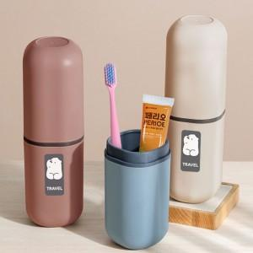 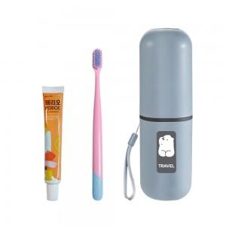 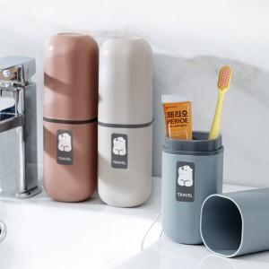

【상세/제작정보】 | <p><span style="font-size: 12pt;">- 구성품 모두 색상랜덤 발송되며, 구성품 종류는 재고 상황에 따라 변경될 수 있습니다.&nbsp;</span></p>

【인쇄/포장옵션】 | 실크, 레이저, 컬러필름전사 / 포장지포장

【공급단가】 | 수량 | 100~ | 300~ | 500~ | 1,000~ | 3,000~
*VAT별도 | 단가 | 2,860원 | 2,700원 | 2,570원 | 2,500원 | 2,460원

【상품 URL】 | https://www.synergygift.co.kr:443/src/goods_detail.php?gdno=39215

